Vorbemerkungen (S.4)
Rechtsgrundlage
Rechtsgrundlage für diese Erhebung ist das Agrarstatistikgesetz (AgrStatG) vom 17. Dezember 2009 (BGBl. I S. 3886) in der aktuellen Fassung.
Anmerkungen zur Methode
Bundesweit erstmalig wurden die Rinderdaten mit der Viehbestandserhebung am 3. Mai 2008 durch die sekundärstatistische Auswertung einer Verwaltungsdatenbank statt durch eine Befragung der landwirtschaftlichen Betriebe gewonnen. Der Bestand an Rindern wird seitdem halbjährlich aus dem Herkunftssicherungs- und Informationssystem Tier (HIT) ermittelt und ersetzt für den Bereich der Rinderhaltung die Viehbestandserhebung. Die Zahlen über den Rinderbestand werden regelmäßig zweimal jährlich im Mai und November total veröffentlicht. Dies ermöglicht die Veröffentlichung von Bestandsgrößenklassen, Rinderrassen sowie regionalisierten Ergebnissen nach Kreisen und Gemeinden.
Durch die Auswertung dieser Meldungen ergeben sich in der Darstellung und Struktur der statistischen Ergebnisse einige Abweichungen zu den Ergebnissen der Agrarstrukturerhebungen, so dass Vergleiche nur unter Einschränkungen möglich sind:
Die Auswertung erfolgt auf Einzeltierbasis aller als landwirtschaftlich gekennzeichneten Rinderhaltungen – unabhängig von der Größe des Viehbestandes – und wird auf Halterebene zusammengeführt.
Im HIT werden tierseuchenrechtliche Rinderhaltungen erfasst, keine landwirtschaftlichen Betriebe. Ein landwirtschaftlicher Betrieb kann mehrere Ställe für seine Rinder bewirtschaften, welche in der HIT-Datenbank unter Umständen einzeln als „Haltungen“ geführt werden. Somit gibt es mehr solcher Haltungen als landwirtschaftliche Betriebe mit Rindern, wie sie in den Ergebnissen der Agrarstrukturerhebungen ausgewiesen werden.
Merkmale wie die Nutzungsrichtung der Kühe (Milch- oder Ammenkuh) sowie der Nutzungszweck (Tiere zur Zucht bzw. Schlachtung) können nicht direkt dem HIT entnommen werden, sondern müssen anhand von Hilfsmerkmalen (Produktionsrichtung, Rasse, Abkalbestatus, Alter, Geschlecht) berechnet werden. Die Milchkühe werden unter Berücksichtigung von Rasse und Produktionsrichtung abgeleitet.
So weichen die Bestandskategorien der Rinder zum Teil von den bis 2007 verwendeten Bezeichnungen ab.
Bis dahin wurden bei den Kühen nur die 2 Jahre und älteren Tiere erfasst, während jetzt auch Tiere unter 2 Jahren ausgewertet werden.
Hinweis
Bundeszahlen veröffentlicht das Statistische Bundesamt in seiner Online-Datenbank unter:
Statistisches Bundesamt Deutschland - GENESIS-Online: Statistik: 41312 (genesis-destatis.de)

Grafik1 Kreise (S.16)
1. Die Kreise Schleswig-Holsteins
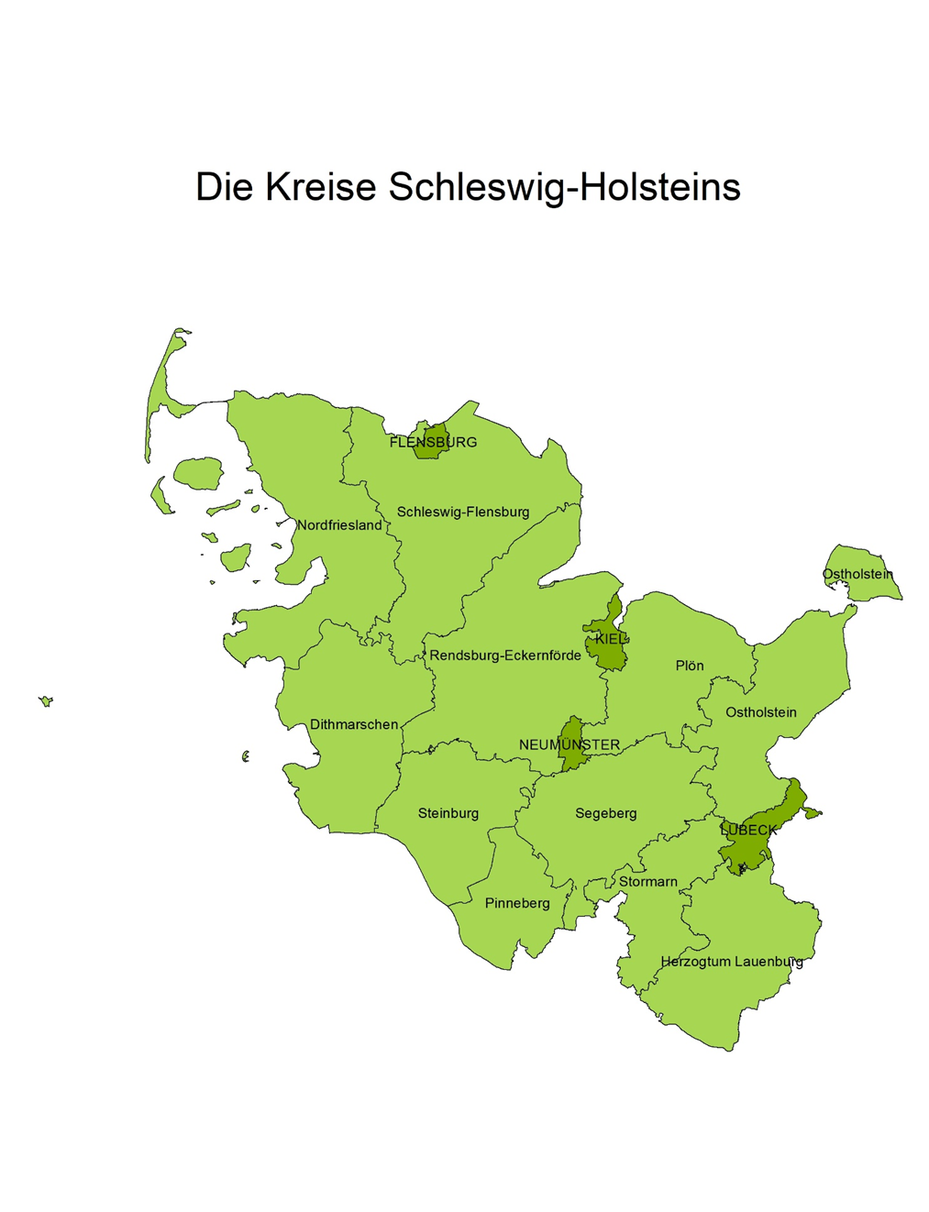

© Statistisches Amt für Hamburg und Schleswig-Holstein Viehbestandserhebung November 2023
© GeoBasis-DE / LVermGeo SH Alkis Verwaltungsgrenzen

Grafik 2 (S.17)
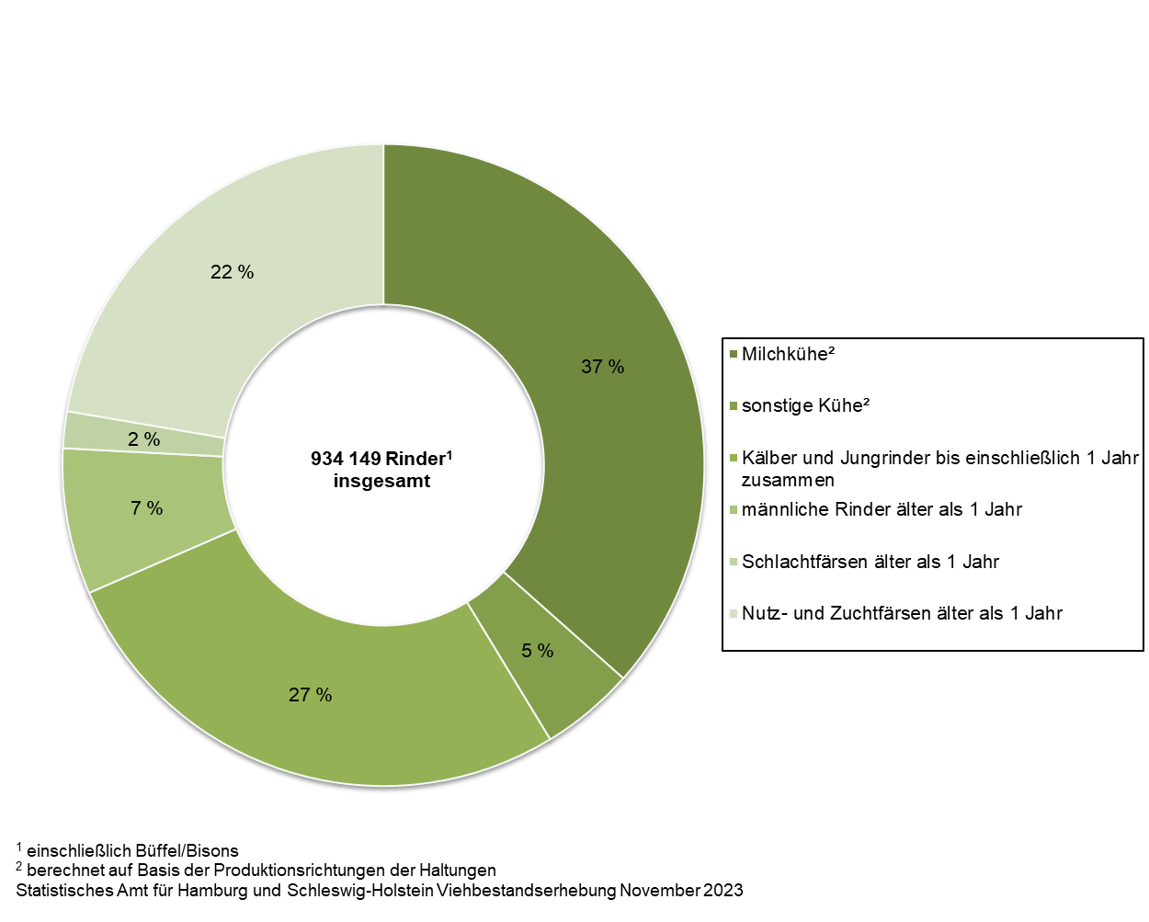
2. Rinderbestand in Schleswig-Holstein am 3. November 2023 nach Kategorien (in Prozent)

Grafik 3 (S.18)
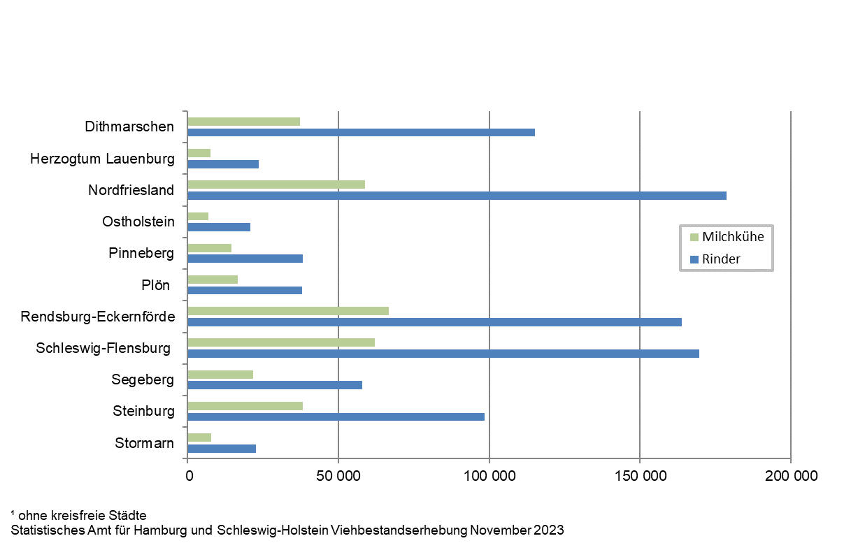
3. Rinder- und Milchkuhbestände in Schleswig-Holstein am 3. November 2023 nach Kreisen1

Grafik 4 (S.19)
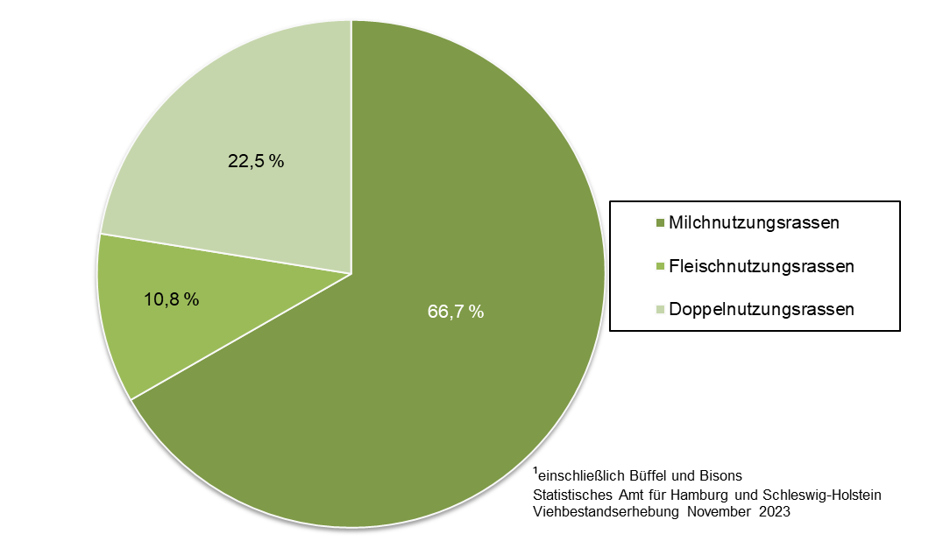
4. Rinderbestand1 in Schleswig-Holstein am 3. November 2023 nach Nutzungsrichtung (in Prozent)

